Tabelle1
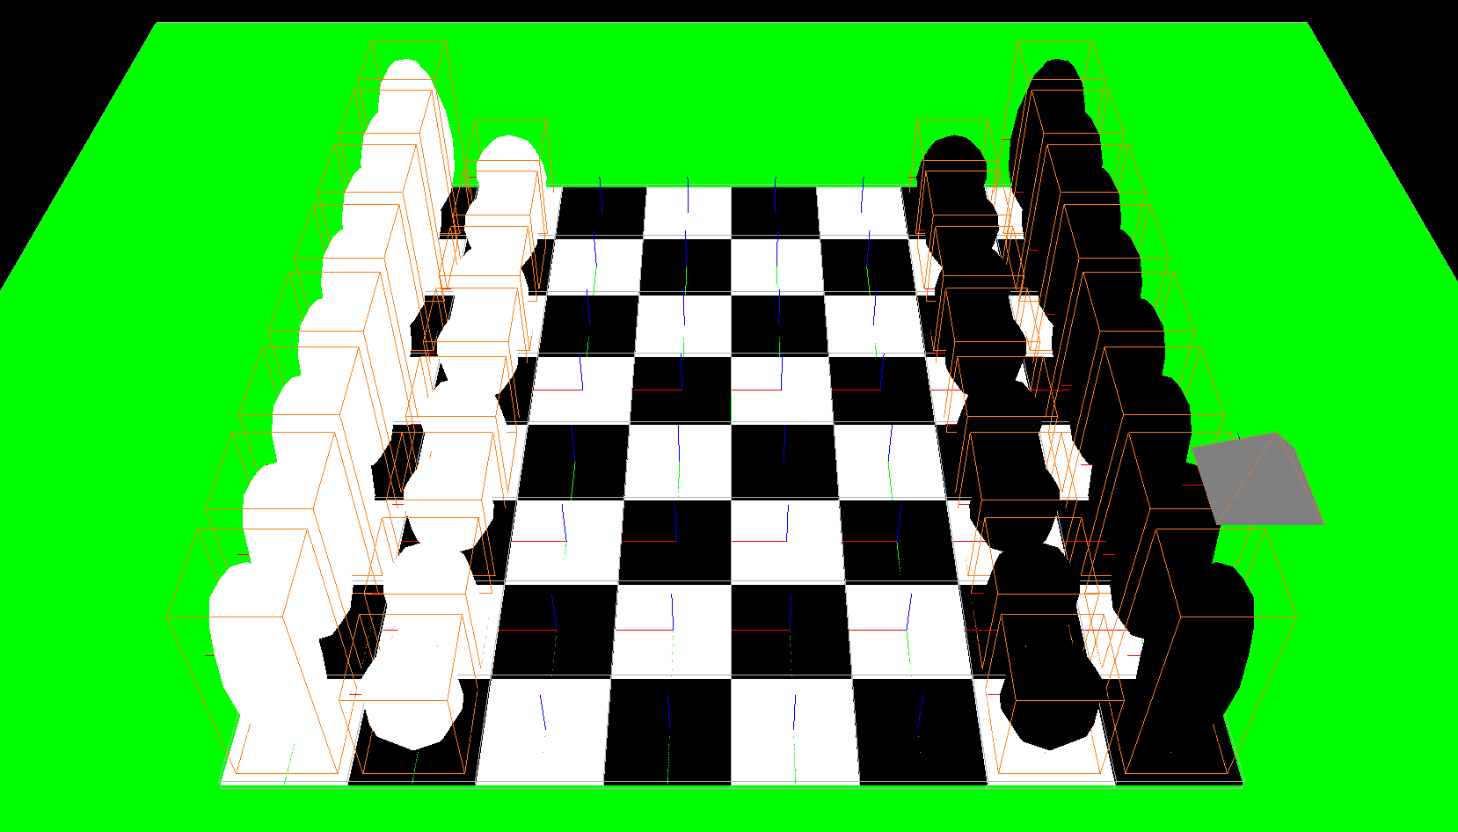
Nr | Bezeichnung | Inhalt | Umsetzung
 | Titel | Bethtastic Chess
 | Name | Nick Häcker
 | Matrikelnummer | 262144
1 | Nutzerinteraktion | Der Nutzer kann mit der Applikation intergaieren. Mit welchen Mitteln und welchen Aktionen werden welche Reaktionen ausgelöst? | Mit A und D, sowie < und > können die einzelnen Schachfiguren ausgewählt werden, mit W und S sowie ˄ und ˅ können die Bewegungspfade ausgewählt werden. Mit dem Mausrad kann die Entfernung zur ausgewählten Figur verändert werden.
2 | Objektinteraktion | Mit Hilfe von Kollisionsprüfung interagieren Objekte miteinander. Wann passiert dabei wie was? | Bei gegeneinander laufen der Schachfiguren ertönt ein Aufprallgeräusch und die ,,attakierende" Schachfigur schießt mithilfe von gespawnten Gegenstände die Figur von der Schachplatte
3 | Objektanzahl variabel | Eine variable Anzahl von Objekten wird zur Laufzeit generiert. Welche sind dies und wann und wie geschieht die Erzeugung? | Die Schussobjekte werden bei ner Collision erzeugt und werden in einer zufälligen Menge erzeugt, Wenn ein Bauer einmal komplett über das Feld gelaufen ist kann man auswählern welöche Schachfigur erneut gespawnt werden soll.
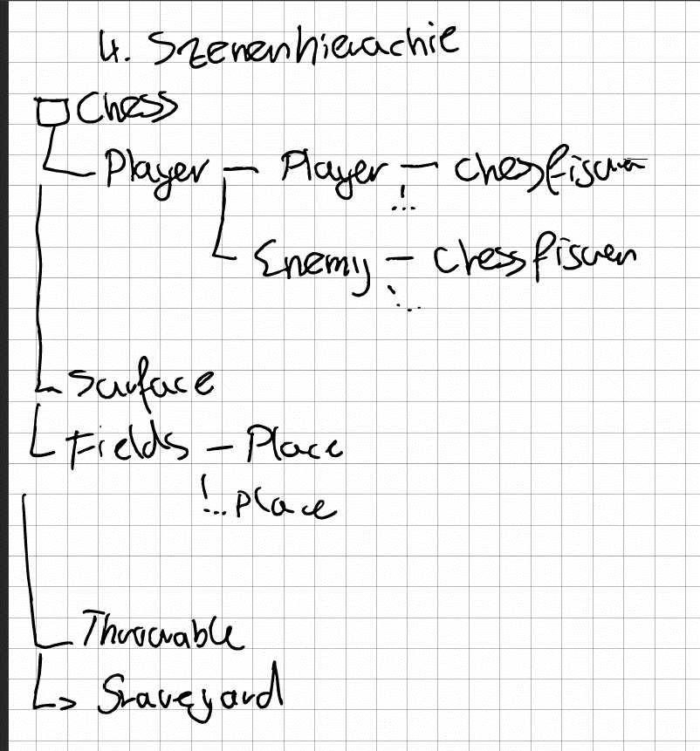
4 | Szenenhierachie | Die szenehierachie ist sinnvoll aufgebaut. Wer ist wessen Parent, wie sind Elemente in anderen gruppiert und warum?

5 | Sound | Sounds sind eingebunden und unterstützen oder ermöglichen die Wahrnehmung der Aktionen. Welche Ereignisse werden durch Geräusche akustisch unterstützt, und durch welche Geräuschkulisse oder Musik die Atmosphäre? | Hintergrundmusik für die Atmo; Selektion der Schachfigur; Das Movement erzeugt Töne; Jede Collision erzeugt Töne; Währne der Nutzer am Zug ist ertönt Musik
6 | GUI | Ein grafisches Interface gibt dem Nutzer die Möglichkeit, Einstellungen beim Programmstart oder während des Programmlaufs vorzunehmen. Was kann er dort tun? | Der Nutzer kann die Laufgeschwidnigkeit einstellen; Der Nutzer kann die maximal Spielzeit eingeben; der Nutzer kann einstellen ob das Spielablaufen kann, also ob die Zugzeit gezählt und abgerechnet wird; Er kann bestimmte Teile des Huds ausblenden
7 | Externe Daten | Spielparameter sind extern in einer Datei veränderbar, so dass das Spiel nur neu gestartet, aber nicht neu kompiliert werden muss. Welche Parameter sind dies und was sind die Auswirkungen? | Name der Sounds; Der Nutzer kann die Laufgeschwidnigkeit einstellen; Der Nutzer kann die maximal Spielzeit eingeben; der Nutzer kann einstellen ob das Spielablaufen kann, also ob die Zugzeit gezählt und abgerechnet wird; Er kann bestimmte Teile des Huds ausblenden; Fähigkeiten also bestimmte ANgriffe die jede Figur hat kann von ausßen bestimmt werden
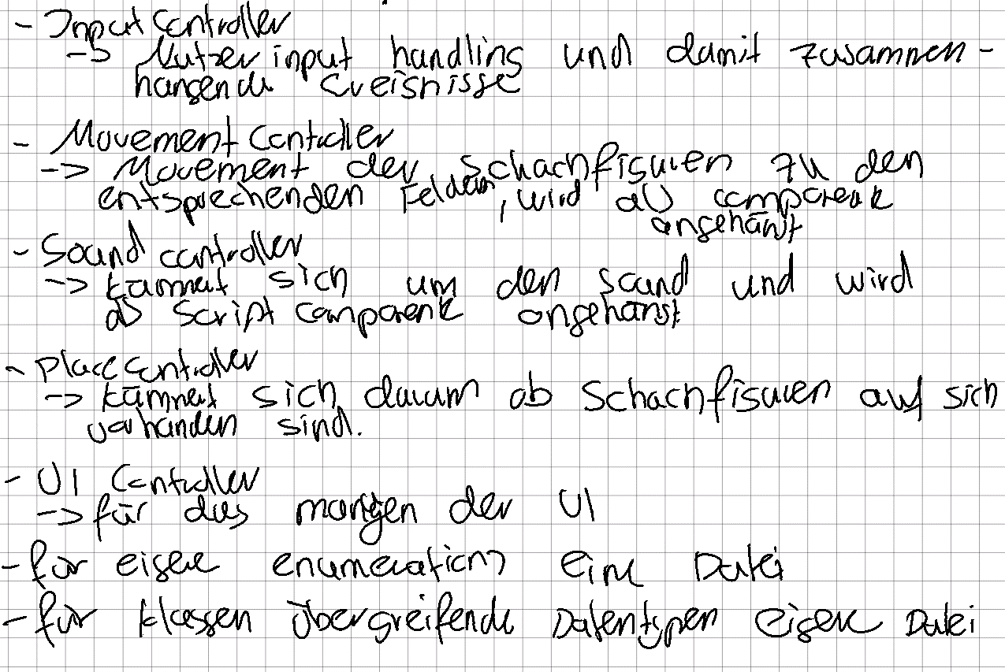
8 | Verhaltensklassen | Das Verhalten von Objekten ist in den Methoden von Klassen definiert, die in externen Dateien abgelegt sind. Welche Klassen sind dies und welches Verhalten wird dort beschrieben? | Für jedes Controlling eine eigene Klasse oder Script Komponente

9 | Subklassen | Es existiert eine Klassenhierarchie, einige Objekte sind Instanzen von einer oder mehreren abgeleiteten Subklassen mit gegenüber den anderen Objekten speziellem Verhalten und besonderen Eigenschaften. Welche Klassen sind dies und welches Verhalten wird dort beschrieben? | Eine Gameobjekt Klasse, die alle gespawnten Gameobejket als Parent haben; Ein Subklasse vom MovementController um das navigieren des AuswahlObjektes zu steuern
10 | Maße und Positionen | Maße, Skala und Positionen sind gut durchdacht. Wie groß sind Spielfiguren, wie ist die Welt angeordnet bezogen auf den Ursprung, wie sind Spielelemente bezogen auf ihre lokalen Koordinatensysteme definiert? | Position: um den Ursprung herum positioniert; Maße: Jedes Schachbrettfeld ist 1m * 1m * 0.2m, die Figuren isnd zwischen 0.8m * 0,8m * 1,5m / 2m groß
11 | Event-System | Das Event-System wird verwendet. Wer sendet wem Informationen oder Methodenaufrufe und wofür? | Die Hauptinteraktion geschieht in der FudgeLoop statt, allerdings werden für Scripte die eine bestimmte Laufzeit haben weitere Loops generiert, in denen bestimmte Prozesse ablaufen

